Exemplo 2
De | Para | Fluxo Max | Unidades | Nó | Fluxo Líq. |  | Oferta/dem.
1 | 2 | 6 | 4 | 1 | 9
1 | 3 | 4 | 4 | 2 | 0 | = | 0
1 | 4 | 1 | 1 | 3 | 0 | = | 0
2 | 5 | 4 | 4 | 4 | 0 | = | 0
3 | 4 | 3 | 1 | 5 | 0 | = | 0
3 | 5 | 1 | 0 | 6 | 0 | = | 0
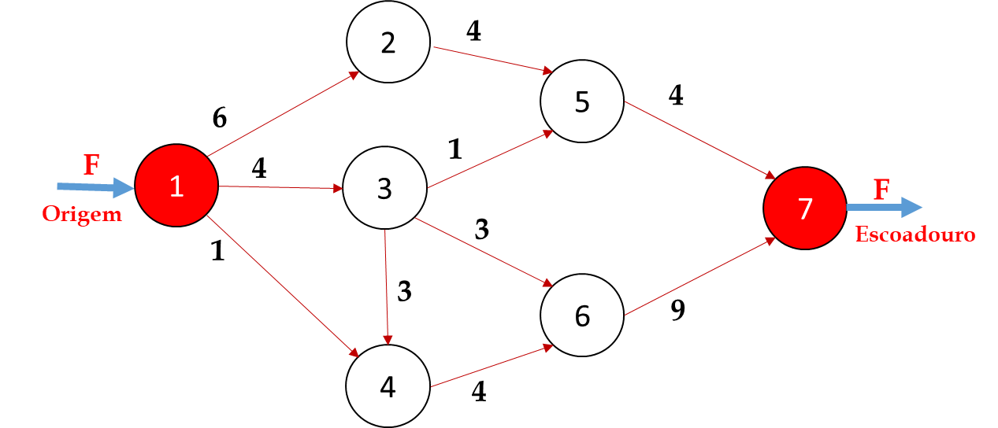
3 | 6 | 3 | 3 | 7 | -9
4 | 6 | 4 | 2
5 | 7 | 4 | 4 | F.O. = | 9
6 | 7 | 9 | 5

Exemplo 3
De | Para | Fluxo Max | Unidades |  | Nó | Fluxo Líq. |  | Oferta/dem.
s | A | 8 | 8 |  | s | 12
s | C | 5 | 4 |  | A | 0 | = | 0
A | B | 4 | 3 |  | B | 0 | = | 0
A | D | 5 | 5 |  | C | 0 | = | 0
B | C | 3 | 0 |  | D | 0 | = | 0
B | E | 2 | 2 |  | E | 0 | = | 0
B | F | 2 | 1 |  | F | 0 | = | 0
C | F | 4 | 4 |  | t | -12
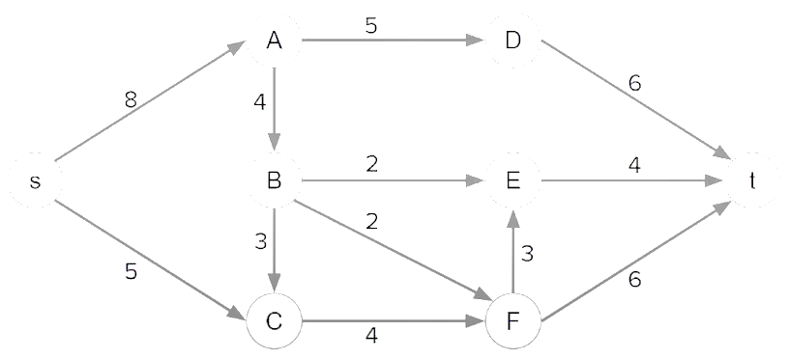
s
A
D
B
C
E
F
t
D | t | 6 | 5
E | t | 4 | 2 | F.O. = | 12
F | E | 3 | 0
F | t | 6 | 5

